Titelblatt
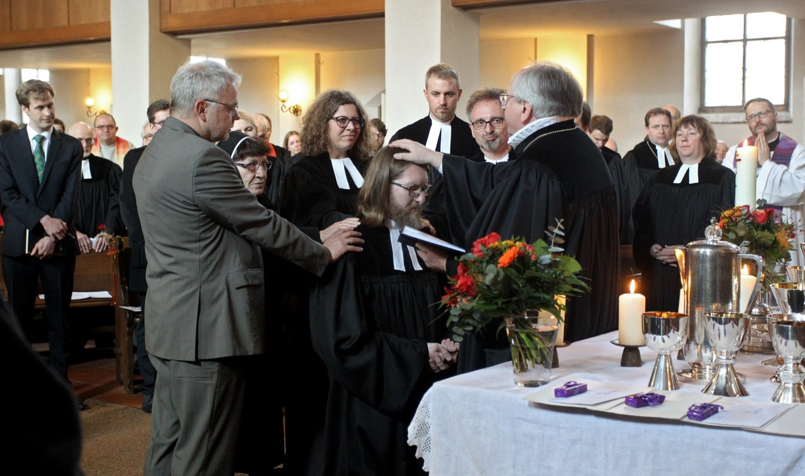

Kirchengemeinden, Theologiestudierende, Ausbildung zum Pfarrdienst, Pfarrstellen, Theologinnen und Theologen in den Glied- kirchen der EKD im Jahr 2019

Erschienen am 30.01.2026

Methodische Anmerkungen
Zurück zum Inhaltsverzeichnis
Methodische Anmerkungen

In den folgenden Tabellen werden die Ergebnisse der jährlich durchgeführten Pfarrdienststatistik für das Jahr 2019 veröffentlicht.

Die Pfarrdienststatistik gibt Auskunft über Bestand und Entwicklung der Anzahl der Theolog*innen sowie über den theologischen Nachwuchs. Dabei werden abhängig von der Fragestellung Aussagen zur Anzahl der Personen, der Anzahl der Stellen nach Pfarrstellenplan sowie zum Umfang der Stellen nach Vollzeitäquivalenten gemacht. Es kommt vor, dass Pfarrstellen nicht mit Theolog*innen besetzt werden. Zudem gibt es aktive Theolog*innen, die nicht auf Pfarrstellen arbeiten. Beides führt dazu, dass die Vollzeitäquivalente der besetzten Pfarrstellen nicht mit den Vollzeitäquivalenten der Theolog*innen übereinstimmen.

Leitungs- und Aufsichtspositionen der mittleren Ebene sind in den meisten Fällen mit einer Gemeindepfarrstelle verbunden und werden daher in Tabelle 4 als Bestandteil der gemeindlichen Pfarrstellen ausgewiesen. Sind diese Stellen nicht mit einer Gemeindepfarrstelle verbunden, werden diese aufgrund ihres besonderen Aufgabenzuschnitts den sonstigen Arbeitsfeldern zugeordnet. Davon sind insbesondere die Evangelisch-Lutherische Kirche in Bayern, die Evangelische Kirche Berlin-Brandenburg-schlesische Oberlausitz, die Evangelische Kirche von Kurhessen-Waldeck, die Evangelische Kirche im Rheinland und die Evangelische Kirche von Westfalen betroffen.

Für die Evangelisch-Lutherische Landeskirche Oldenburg liegen nicht zu allen Tabellen Angaben zum 31.12.2019 vor. Um die Vergleichbarkeit der Gesamtauswertung dennoch zu gewährleisten, werden an den betreffenden Stellen die entsprechenden Vorjahreswerte verwendet.

Für die Evangelische Kirche der Pfalz liegen seit mehreren Jahren keine vollständigen Daten vor. Eine Schätzung oder Fortschreibung ist aus methodischer Sicht nicht vertretbar, so dass in den betreffenden Tabellen keine Angaben gemacht werden können. In diesen Fällen ist die Bildung einer EKD-Summe bzw. einer Regional-Summe nicht möglich.

Aus Datenschutzgründen (§50 DSG-EKD) dürfen Zahlen, aus denen Rückschlüsse auf einzelne Personen gezogen werden könnten, nicht veröffentlicht werden.
Die nach Gliedkirchen geheim zu haltenden Ergebnisse werden im vorliegenden Bericht regional zusammen- gefasst veröffentlicht. Die Zuordnung der Gliedkirchen und gliedkirchlichen Zusammenschlüsse (EKD, UEK und VELKD) nach Regionen ist die folgende:
Nord | Evangelisch-lutherische Landeskirche in Braunschweig, Bremische Evangelische Kirche, Evangelisch-lutherische Landeskirche Hannovers, Evangelisch-Lutherische Kirche in Norddeutschland, Evangelisch-Lutherische Kirche in Oldenburg, Evangelisch-reformierte Kirche, Evangelisch-Lutherische Landeskirche Schaumburg-Lippe sowie die Gliedkirchlichen Zusammenschlüsse.
Ost | Evangelische Landeskirche Anhalt, Evangelische Kirche Berlin-Brandenburg-schlesische Oberlausitz, Evangelische Kirche in Mitteldeutschland, Evangelisch-Lutherische Landeskirche Sachsens.
Süd | Evangelische Landeskirche in Baden, Evangelisch-Lutherische Kirche in Bayern, Evangelische Kirche der Pfalz, Evangelische Kirche in Württemberg.
West | Evangelische Kirche in Hessen und Nassau, Evangelische Kirche von Kurhessen-Waldeck, Lippische Landeskirche, Evangelische Kirche im Rheinland, Evangelische Kirche von Westfalen.

Allgemeine Bemerkungen zu allen Tabellen

Wenn in den einzelnen Tabellenfeldern keine Zahlen eingetragen sind, so bedeutet:
- = | nichts vorhanden,
0 = | mehr als nichts, aber weniger als die Hälfte der kleinsten Einheit, die in der Tabelle zur Darstellung gebracht werden kann,
. = | Zahlenwert unbekannt,
x = | Tabellenfach gesperrt, weil Aussage nicht sinnvoll bzw. Fragestelltung trifft nicht zu oder weil Angaben aufgrund § 50 DSG-EKD nicht veröffentlicht werden.

Außerdem bedeutet die Kennzeichnung einer Zahl mit
r = | berichtigte Zahl.

Abweichungen in den Summen bei absoluten Zahlen und Prozentziffern (das Additionsergebnis ergibt nicht genau die Summe bzw. nicht genau 100 %) entstehen durch das Auf- und Abrunden der einzelnen Zahlen bzw. Prozentziffern.

Studierendenzahlen: Statistisches Bundesamt, www.destatis.de

© Evangelische Kirche in Deutschland (EKD) – Referat Betriebswirtschaft, IT und Statistik

Telefon: 0511 / 27 96 - 359, statistik@ekd.de
www.ekd.de/statistik

Zus 1
Zurück zum Inhaltsverzeichnis
Zusammenfassung 1: Studierende und Ausbildung zum Pfarrdienst im Jahr 2019

Studierende und Ausbildung zum Pfarrdienst |  |  | EKD-insgesamt1) | davon
 |  |  |  | Nord2) | Ost2) | Süd1),2) | West2)
 |  |  | 1 | 2 | 3 | 4 | 5

Eintragungen in die landeskirchlichen Listen3) |  |  | 2,152 | 605 | 193 | 756 | 598
darunter | Frauen |  | 1,305 | 379 | 114 | 442 | 370
 | Frauenanteil in % |  | 60.6 | 62.6 | 59.1 | 58.5 | 61.9
darunter | Neueintragungen |  | 343 | 101 | 35 | 89 | 118
 | darunter | Frauen | 207 | 63 | 16 | 53 | 75
 |  | Frauenanteil in % | 60.3 | 62.4 | 45.7 | 59.6 | 63.6
erstes theologisches Examen |  |  | . | 70 | 24 | . | 102
darunter | Frauen |  | . | 53 | 14 | . | 56
 | Frauenanteil in % |  | x | 75.7 | 58.3 | x | 54.9
darunter | bestandene Prüfungen |  | . | 64 | 22 | . | 91
 | darunter | Frauen | . | 48 | 14 | . | 51
 |  | Frauenanteil in % | x | 75.0 | 63.6 | x | 56.0
Vikarinnen und Vikare im Ausbildungsdienst am 31.12. |  |  | . | 211 | 145 | . | 201
darunter | Frauen |  | . | 121 | 80 | . | 113
 | Frauenanteil in % |  | x | 57.3 | 55.2 | x | 56.2
darunter | 2019 in den Ausbildungsdienst übernommen |  | . | 86 | 58 | . | 85
 | darunter | Frauen | . | 55 | 40 | . | 46
 |  | Frauenanteil in % | x | 64.0 | 69.0 | x | 54.1
zweites theologisches Examen |  |  | . | 58 | 39 | . | 63
darunter | Frauen |  | . | 32 | 21 | . | 36
 | Frauenanteil in % |  | x | 55.2 | 53.8 | x | 57.1
darunter | bestandene Prüfungen |  | . | 58 | 39 | . | 62
 | darunter | Frauen | . | 32 | 21 | . | 35
 |  | Frauenanteil in % | x | 55.2 | 53.8 | x | 56.5
ordinierte Theologinnen und Theologen |  |  | . | 55 | 54 | . | 53
darunter | Frauen |  | . | 30 | 29 | . | 31
 | Frauenanteil in % |  | x | 54.5 | 53.7 | x | 58.5
ins Ehrenamt ordinierte Theologinnen und Theologen |  |  | . | 1 | 8 | . | -
darunter | Frauen |  | . | 1 | 2 | . | -
 | Frauenanteil in % |  | x | 100.0 | 25.0 | x | x

1) Aufgrund fehlender Angaben für die Evangelische Kirche der Pfalz kann eine Summe nicht gebildet werden.
2) Die Zuordnung der Gliedkirchen und gliedkirchlichen Zusammenschlüsse nach Regionen finden sich unter den methodischen Anmerkungen.
3) Eingetragen sind hier nur die Studierenden zwischen Immatrikulation und bestandenem ersten Examen am Stichtag 31.12.2019.

Zus 2
Zurück zum Inhaltsverzeichnis
Zusammenfassung 2: Theolog*innen im aktiven Dienst und im Ruhestand am 31.12.2019

Theolog*innen |  |  |  |  | EKD- insgesamt1) | davon
 |  |  |  |  |  | Nord2), 3) | Ost2) | Süd1), 2) | West2)
 |  |  |  |  | 1 | 2 | 3 | 4 | 5

insgesamt4) |  |  |  |  | . | 7,446 | 5,261 | . | 10,526
darunter | Frauen |  |  |  | . | 2,204 | 1,537 | . | 3,290
 | Frauenanteil in % |  |  |  | x | 29.6 | 29.2 | x | 31.3
davon | im aktiven Dienst4) |  |  |  | . | 4,309 | 2,613 | . | 6,292
 | darunter | Frauen |  |  | . | 1,803 | 1,008 | . | 2,629
 |  | Frauenanteil in % |  |  | x | 41.8 | 38.6 | x | 41.8
 |  | ohne freigestellte, beurlaubte, abgeordnete oder im Wartestand befindliche Personen |  |  | . | 4,025 | 2,398 | . | 5,710
 |  | darunter | vollzeitbeschäftigt |  | . | 3,349 | 1,900 | . | 4,365
 |  |  | Frauen |  | . | 1,673 | 910 | . | 2,401
 |  |  | Frauenanteil in % |  | x | 41.6 | 37.9 | x | 42.0
 |  |  | darunter | vollzeitbeschäftigt | . | 1,193 | 620 | . | 1,546
 |  |  | Angestellte |  | . | 176 | 107 | . | 127
 |  |  | darunter | vollzeitbeschäftigt | . | 114 | 89 | . | 68
 |  | ohne freigestellte, beurlaubte, abgeordnete oder im Wartestand befindliche Personen in Vollzeitäquivalenten |  |  | . | 3,763.87 | 2,182.68 | . | 5,271.72
 |  | darunter | vollzeitbeschäftigt |  | . | 3,349.00 | 1,900.00 | . | 4,365.00
 |  |  | Frauen |  | . | 1,483.97 | 780.32 | . | 2,080.35
 |  |  | Frauenanteil in % |  | x | 39.4 | 35.8 | x | 39.5
 |  |  | darunter | vollzeitbeschäftigt | . | 1,193.00 | 620.00 | . | 1,546.00
 | im Ruhestand |  |  |  | . | 3,137 | 2,648 | . | 4,234
 | darunter | Frauen |  |  | . | 401 | 529 | . | 661
 |  | Frauenanteil in % |  |  | x | 12.8 | 20.0 | x | 15.6

Nachrichtlich: ins Ehrenamt ordinierte Theolog*innen, die nicht zur landeskirchlichen Pfarrerschaft zählen |  |  |  |  | . | 103 | 89 | . | 60
darunter | Frauen |  |  |  | . | 56 | 28 | . | 29
 | Frauenanteil in % |  |  |  | x | 54.4 | 31.5 | x | 48.3

Nachrichtlich: Theolog*innen, die sich ganz oder teilweise in Elternzeit befinden |  |  |  |  | . | 54 | 23 | . | 106
darunter | Frauen |  |  |  | . | 50 | 19 | . | 72
 | Frauenanteil in % |  |  |  | x | 92.6 | 82.6 | x | 67.9
darunter | vollbeurlaubt |  |  |  | . | 48 | 15 | . | 79
 | darunter | Frauen |  |  | . | 44 | 14 | . | 59
 |  | Frauenanteil in % |  |  | x | 91.7 | 93.3 | x | 74.7

1) Aufgrund fehlender Angaben für die Evangelische Kirche der Pfalz kann eine Summe nicht gebildet werden.
2) Die Zuordnung der Gliedkirchen und gliedkirchlichen Zusammenschlüsse nach Regionen finden sich unter den methodischen Anmerkungen.
3) Angaben für die Evangelisch-Lutherische Kirche in Oldenburg zum Stand 31.12.2018.
4) Zum Teil werden Pfarrstellen nicht mit Theolog*innen besetzt. Zudem gibt es aktive Theolog*innen, die nicht auf Pfarrstellen arbeiten. Beides führt dazu, dass die Vollzeitäquivalente der besetzten Pfarrstellen nicht mit den Vollzeitäquivalenten der Theolog*innen übereinstimmen..

Zus 3
Zurück zum Inhaltsverzeichnis
...
 |  | EKD-insgesamt1) | davon
 |  |  | Nord2), 3) | Ost2) | Süd1), 2) | West2)
 |  | 1 | 2 | 3 | 4 | 5

 |  | . | 7,446 | 5,261 | . | 10,526
Frauen |  | . | 2,204 | 1,537 | . | 3,290
Frauenanteil in % |  | x | 29.6 | 29.2 | x | 31.3
im aktiven Dienst4) |  | . | 4,309 | 2,613 | . | 6,292
darunter | Frauen | . | 1,803 | 1,008 | . | 2,629
...

Tabelle 1
Zurück zum Inhaltsverzeichnis
Tabelle 1: Theolog*innen im aktiven Dienst und im Ruhestand am 31.12.2019

Gliedkirche | Theolog*innen
 | insgesamt | davon
 |  | im aktiven Dienst | darunter ohne beurlaubte, freigestellte, abgeordnete oder im Wartestand befindliche Theolog*innen | im Ruhestand
 | 1 | 2 | 3 | 4

Anhalt | 116 | 66 | 57 | 50
Baden | 1,718 | 975 | 848 | 743
Bayern | 3,582 | 2,434 | 2,208 | 1,148
Berlin-Brandenburg- schlesische Oberlausitz | 1,947 | 904 | 844 | 1,043
...

Tabelle 2
Zurück zum Inhaltsverzeichnis
...
ganz oder teilweise1)
in gemeindlichen Pfarrstellen |  |  | in anderen Stellen der verfassten Kirche

insgesamt | in Vollzeitäquivalenten |  | insgesamt | in Vollzeitäquivalenten
 | insgesamt | darunter mit Frauen besetzt |  | insgesamt | darunter mit Frauen besetzt

4 | 5 | 6 | 7 | 8 | 9
...

Tabelle 3
Zurück zum Inhaltsverzeichnis
...
 |  | davon
in Vollzeitäquivalenten |  | Vollzeitbeschäftigte |  | Teilzeitbeschäftigte
insgesamt | darunter mit Frauen besetzt | in Vollzeitäquivalenten |  | in Vollzeitäquivalenten
 |  | insgesamt | darunter mit Frauen besetzt | insgesamt | darunter mit Frauen besetzt

2 | 3 | 4 | 5 | 6 | 7
...

Tabelle 4
Zurück zum Inhaltsverzeichnis
...
davon
gemeindliche Pfarrstellen mit räumlichen Pfarrbezirk2) |  |  | Schuldienst / Religionsunterricht |  |  | Krankenhaus- und Hospizseelsorge einschl. Kurseelsorge in Reha-Kliniken |  |  | Hochschularbeit |  |  | Arbeit mit Kindern und Jugendlichen

ins- gesamt | darunter ganz oder teilweise besetzt oder versorgt |  | ins- gesamt | darunter ganz oder teilweise besetzt oder versorgt |  | ins- gesamt | darunter ganz oder teilweise besetzt oder versorgt |  | ins- gesamt | darunter ganz oder teilweise besetzt oder versorgt |  | ins- gesamt | darunter ganz oder teilweise besetzt oder versorgt

 | Anzahl | Vollzeit- äquiva- lente |  | Anzahl | Vollzeit- äquiva- lente |  | Anzahl | Vollzeit- äquiva- lente |  | Anzahl | Vollzeit- äquiva- lente |  | Anzahl | Vollzeit- äquiva- lente
...

Zus 4
Zurück zum Inhaltsverzeichnis
...
EKD- insgesamt1) | davon
 | Nord2), 3) | Ost2) | Süd1), 2) | West2)
1 | 2 | 3 | 4 | 5

. | 284 | 215 | . | 582
. | 130 | 98 | . | 228
x | 45.8 | 45.6 | x | 39.2
. | 264 | 172 | . | 467
. | 123 | 75 | . | 190
...

Zus 5
Zurück zum Inhaltsverzeichnis
...
 |  | EKD- insgesamt1) | davon
 |  |  | Nord2), 3) | Ost2) | Süd1), 2) | West2)
 |  | 1 | 2 | 3 | 4 | 5

 |  | . | 129 | 68 | . | 98
Frauen |  | . | 72 | 39 | . | 62
Frauenanteil in % |  | x | 55.8 | 57.4 | x | 63.3
nach bestandenem zweiten theologischen Examen |  | . | 54 | 49 | . | 64
darunter | Frauen | . | 28 | 27 | . | 40
...

Tabelle 5
Zurück zum Inhaltsverzeichnis
...
Kirchen- mitglieder | rechtlich selbstständige Kirchen- gemeinden | Pfarrstellen in Kirchen- gemeinden nach Stellenplan (Soll-Besetzung) in Vollzeitäquivalenten1) |  | Pfarrstellen in Kirchen- gemeinden nach Stellenplan (Ist-Besetzung) in Vollzeitäquivalenten1)

 |  | insgesamt (Kapazitäten auf 100% gerechnet) | Kirchen- mitglieder je Pfarrstelle (SOLL) | insgesamt (Kapazitäten auf 100% gerechnet) | Kirchen- mitglieder je Pfarrstelle (IST)

1 | 2 | 3 | 4 | 5 | 6
...

Grafik 1
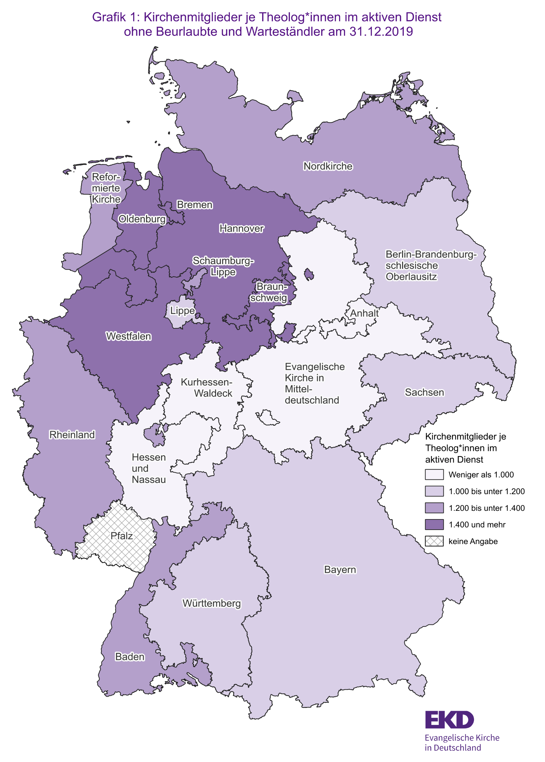
Zurück zum Inhaltsverzeichnis

Grafik 2
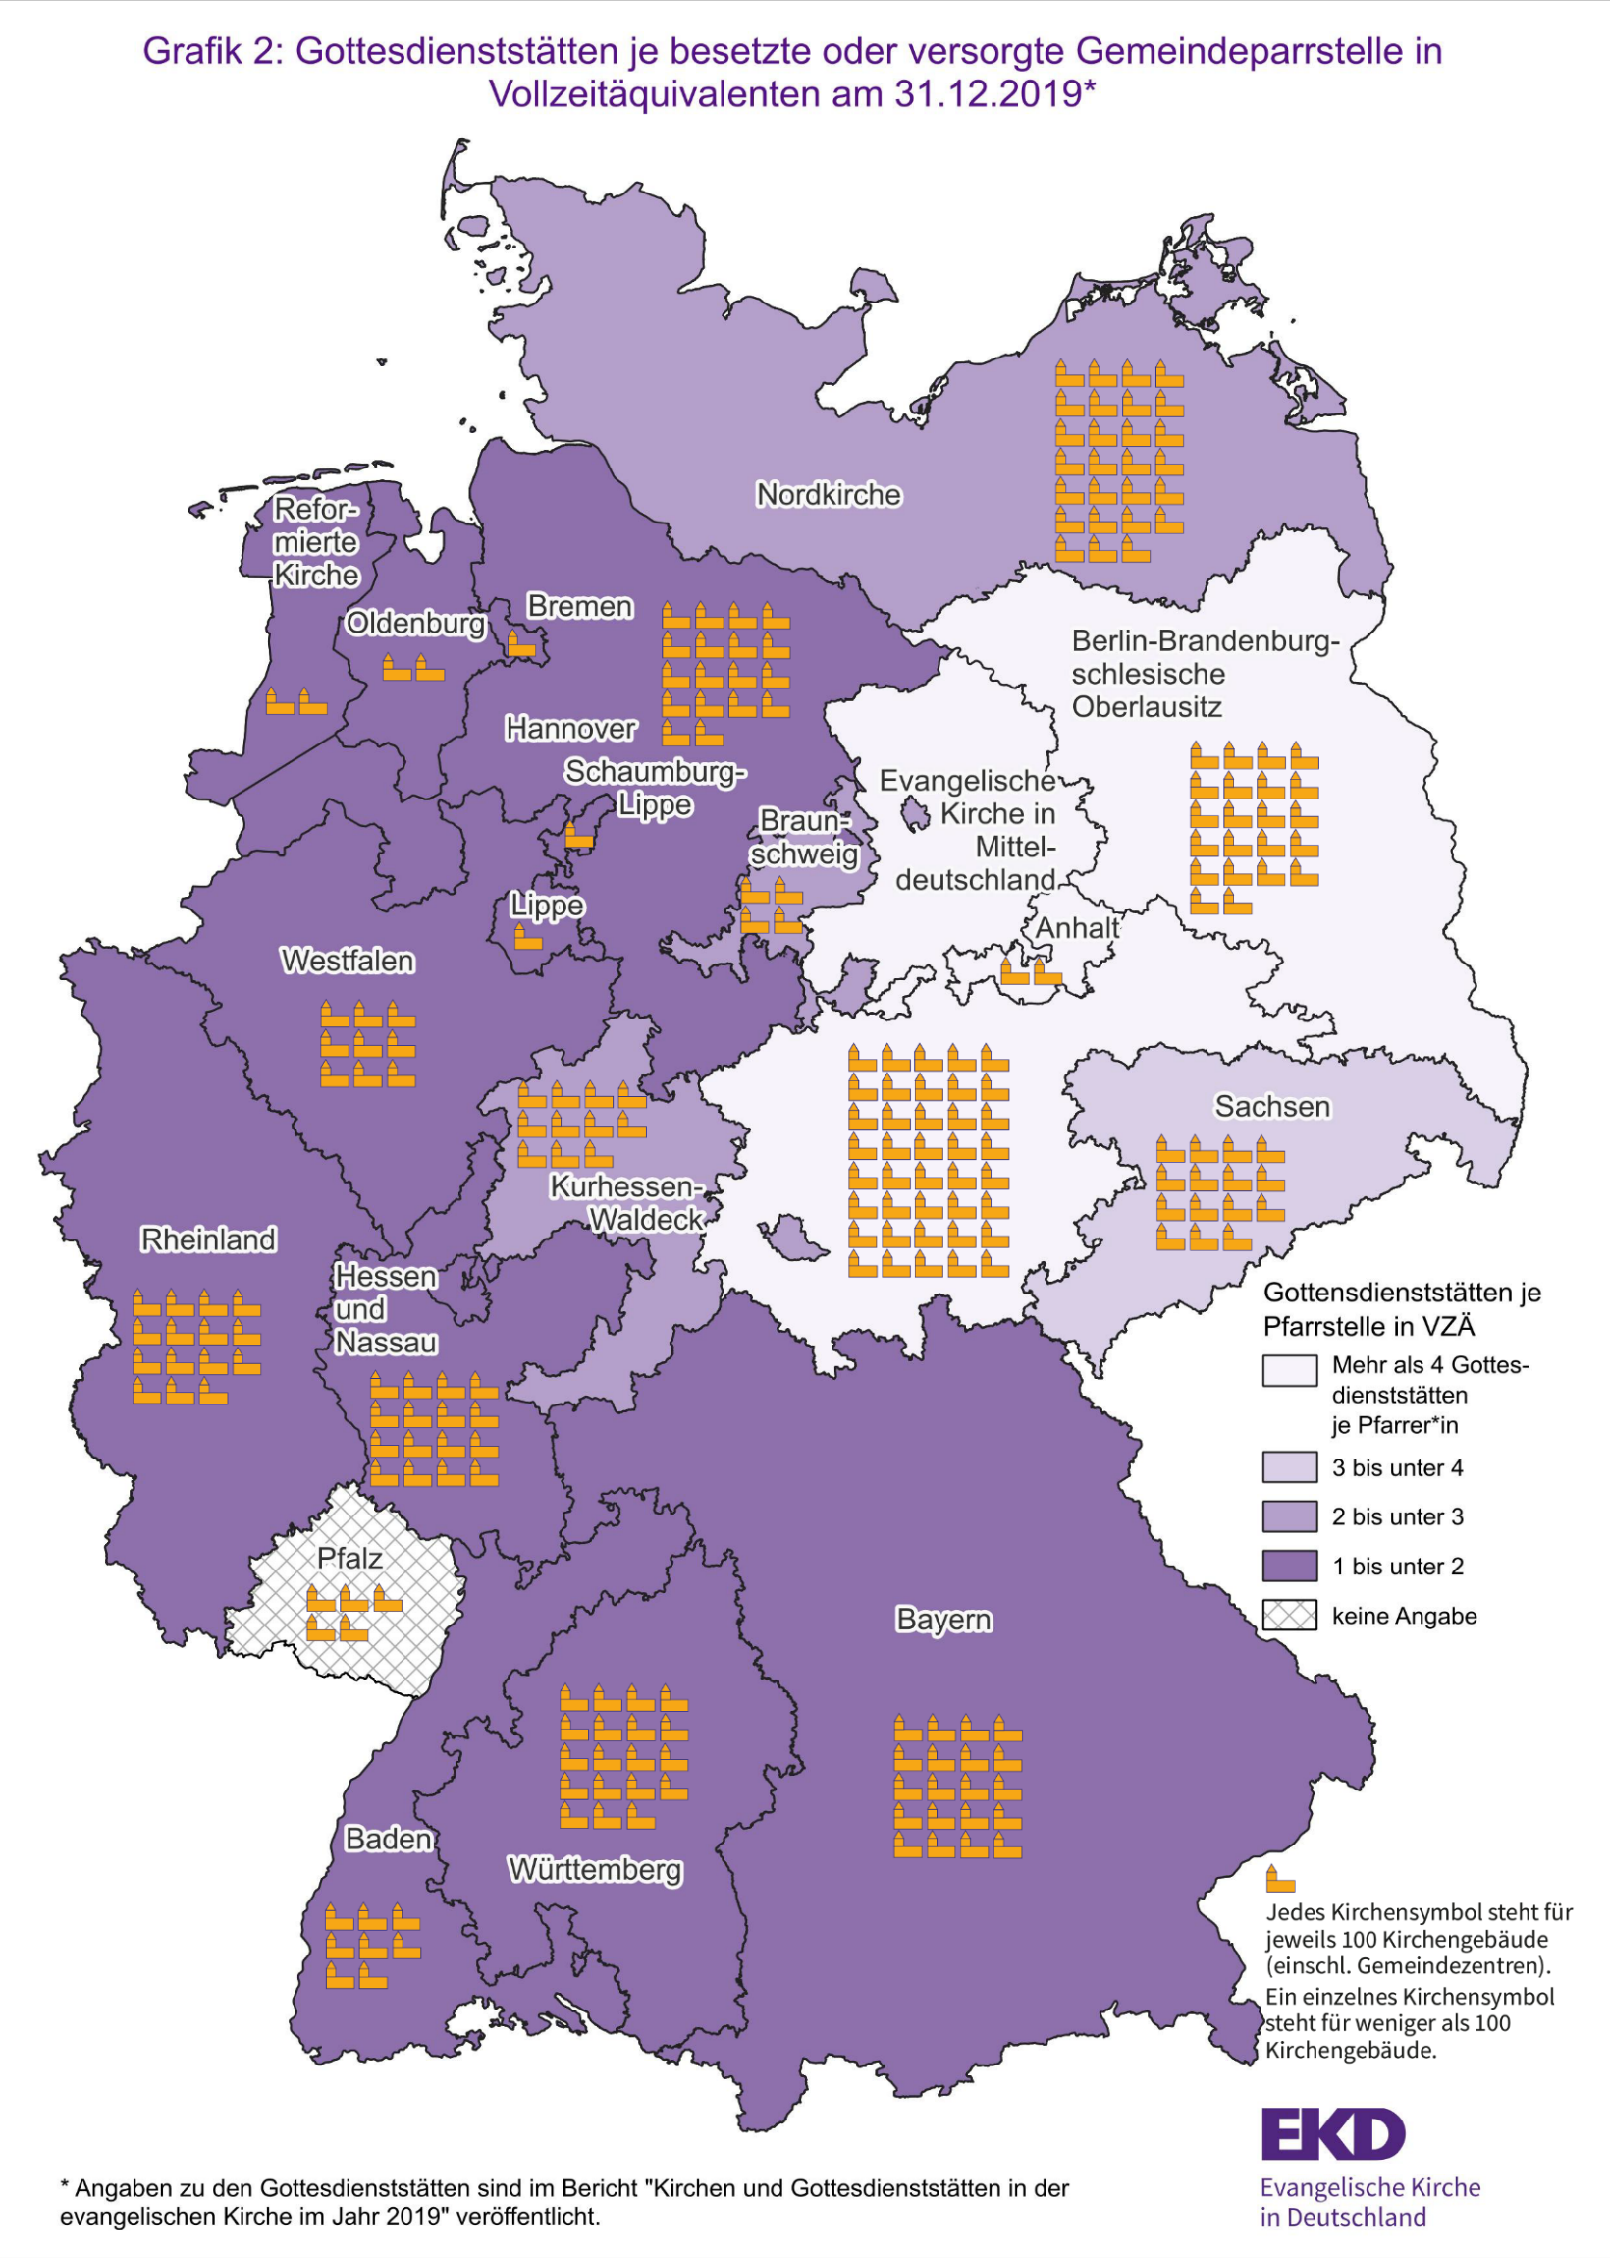
Zurück zum Inhaltsverzeichnis

Grafik 3
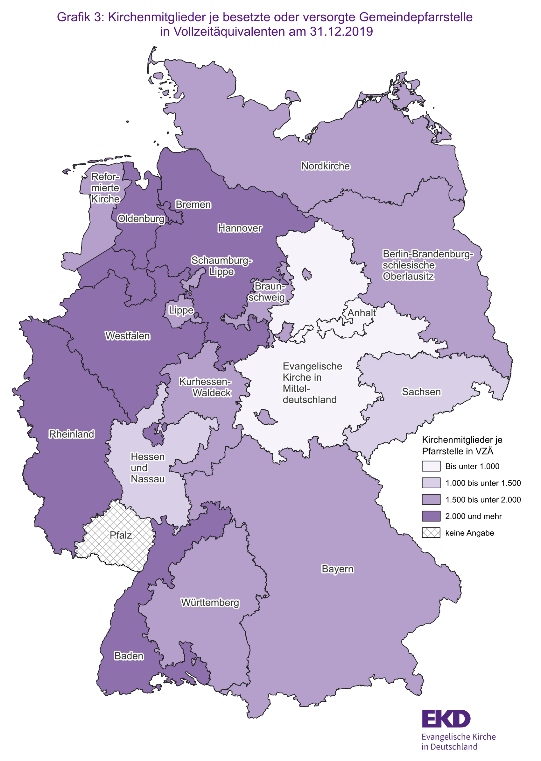
Zurück zum Inhaltsverzeichnis

Grafik 4
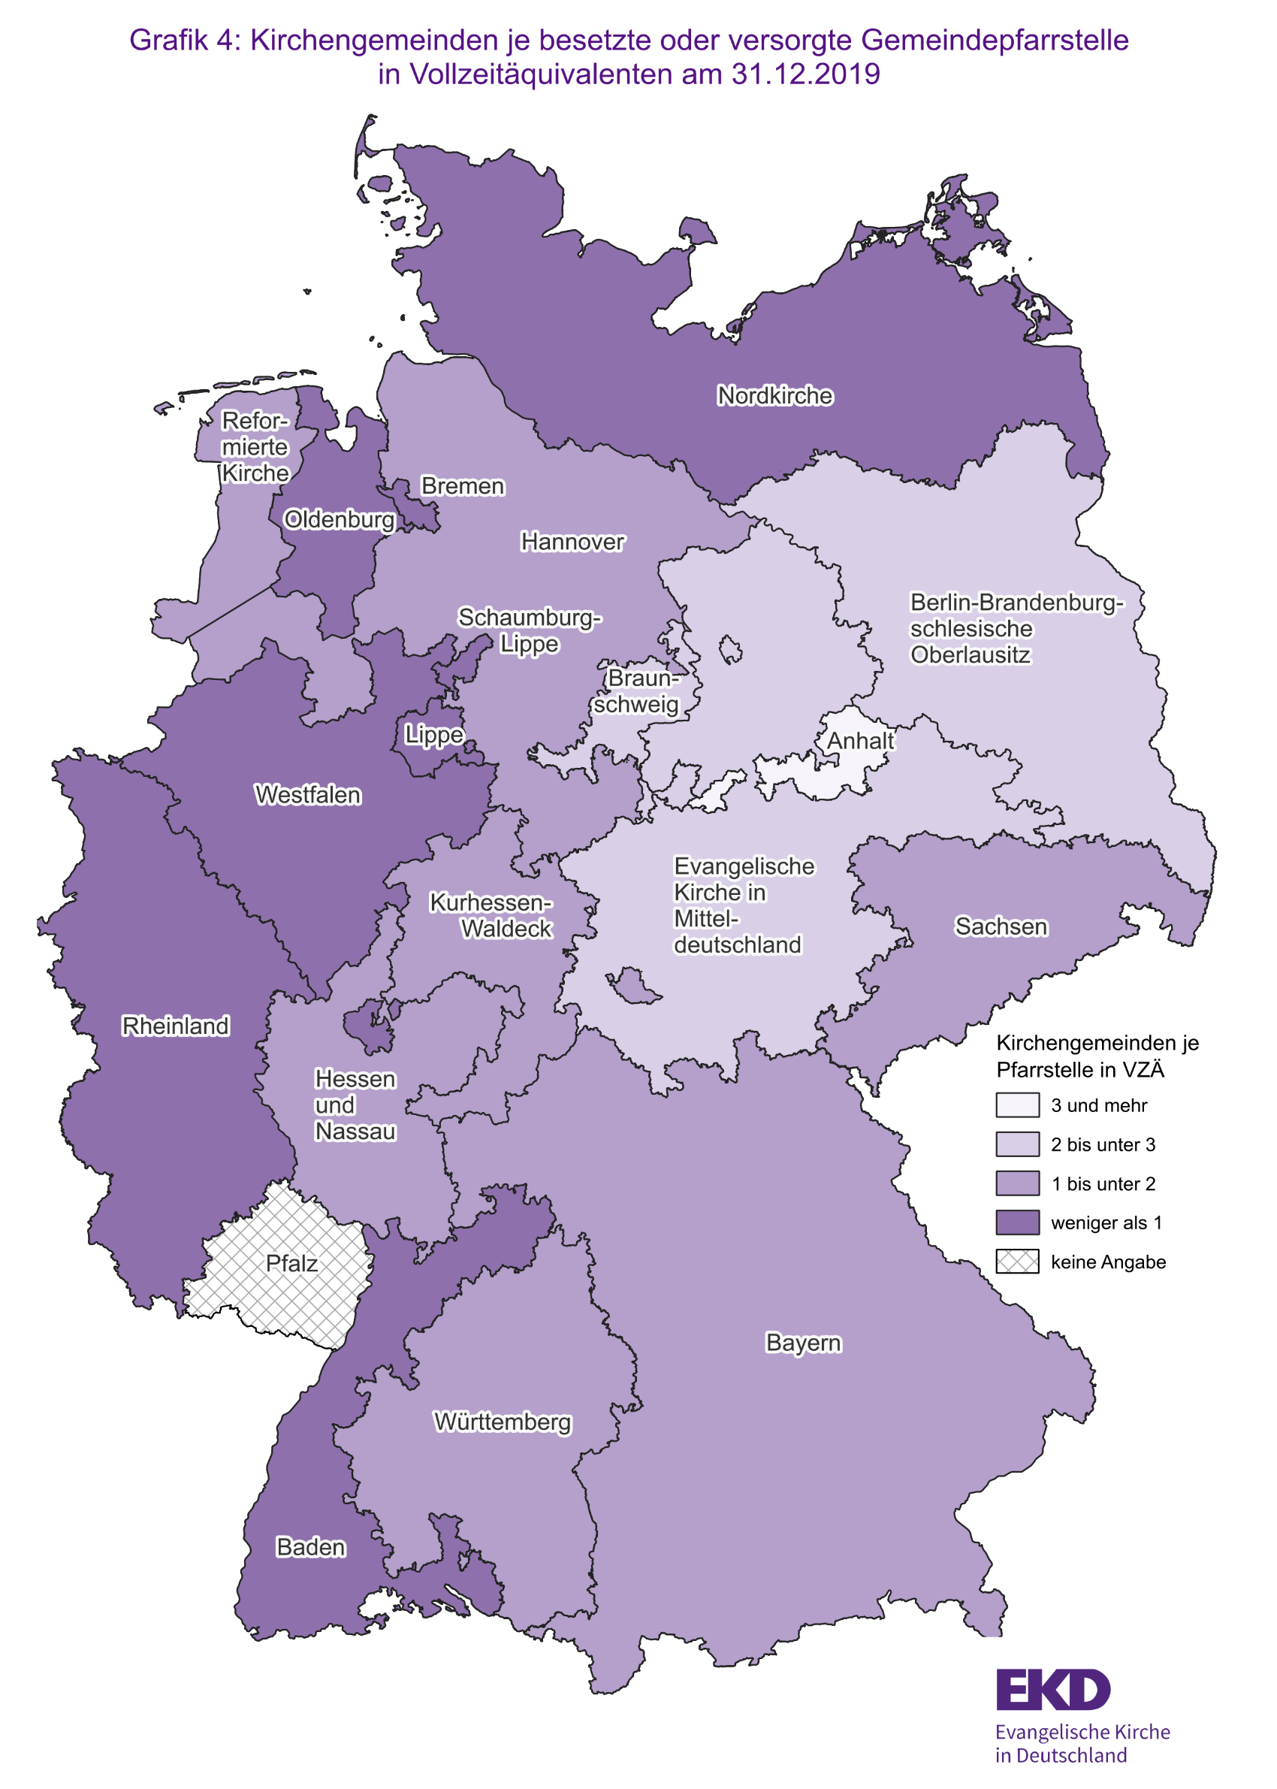
Zurück zum Inhaltsverzeichnis

Grafik 5
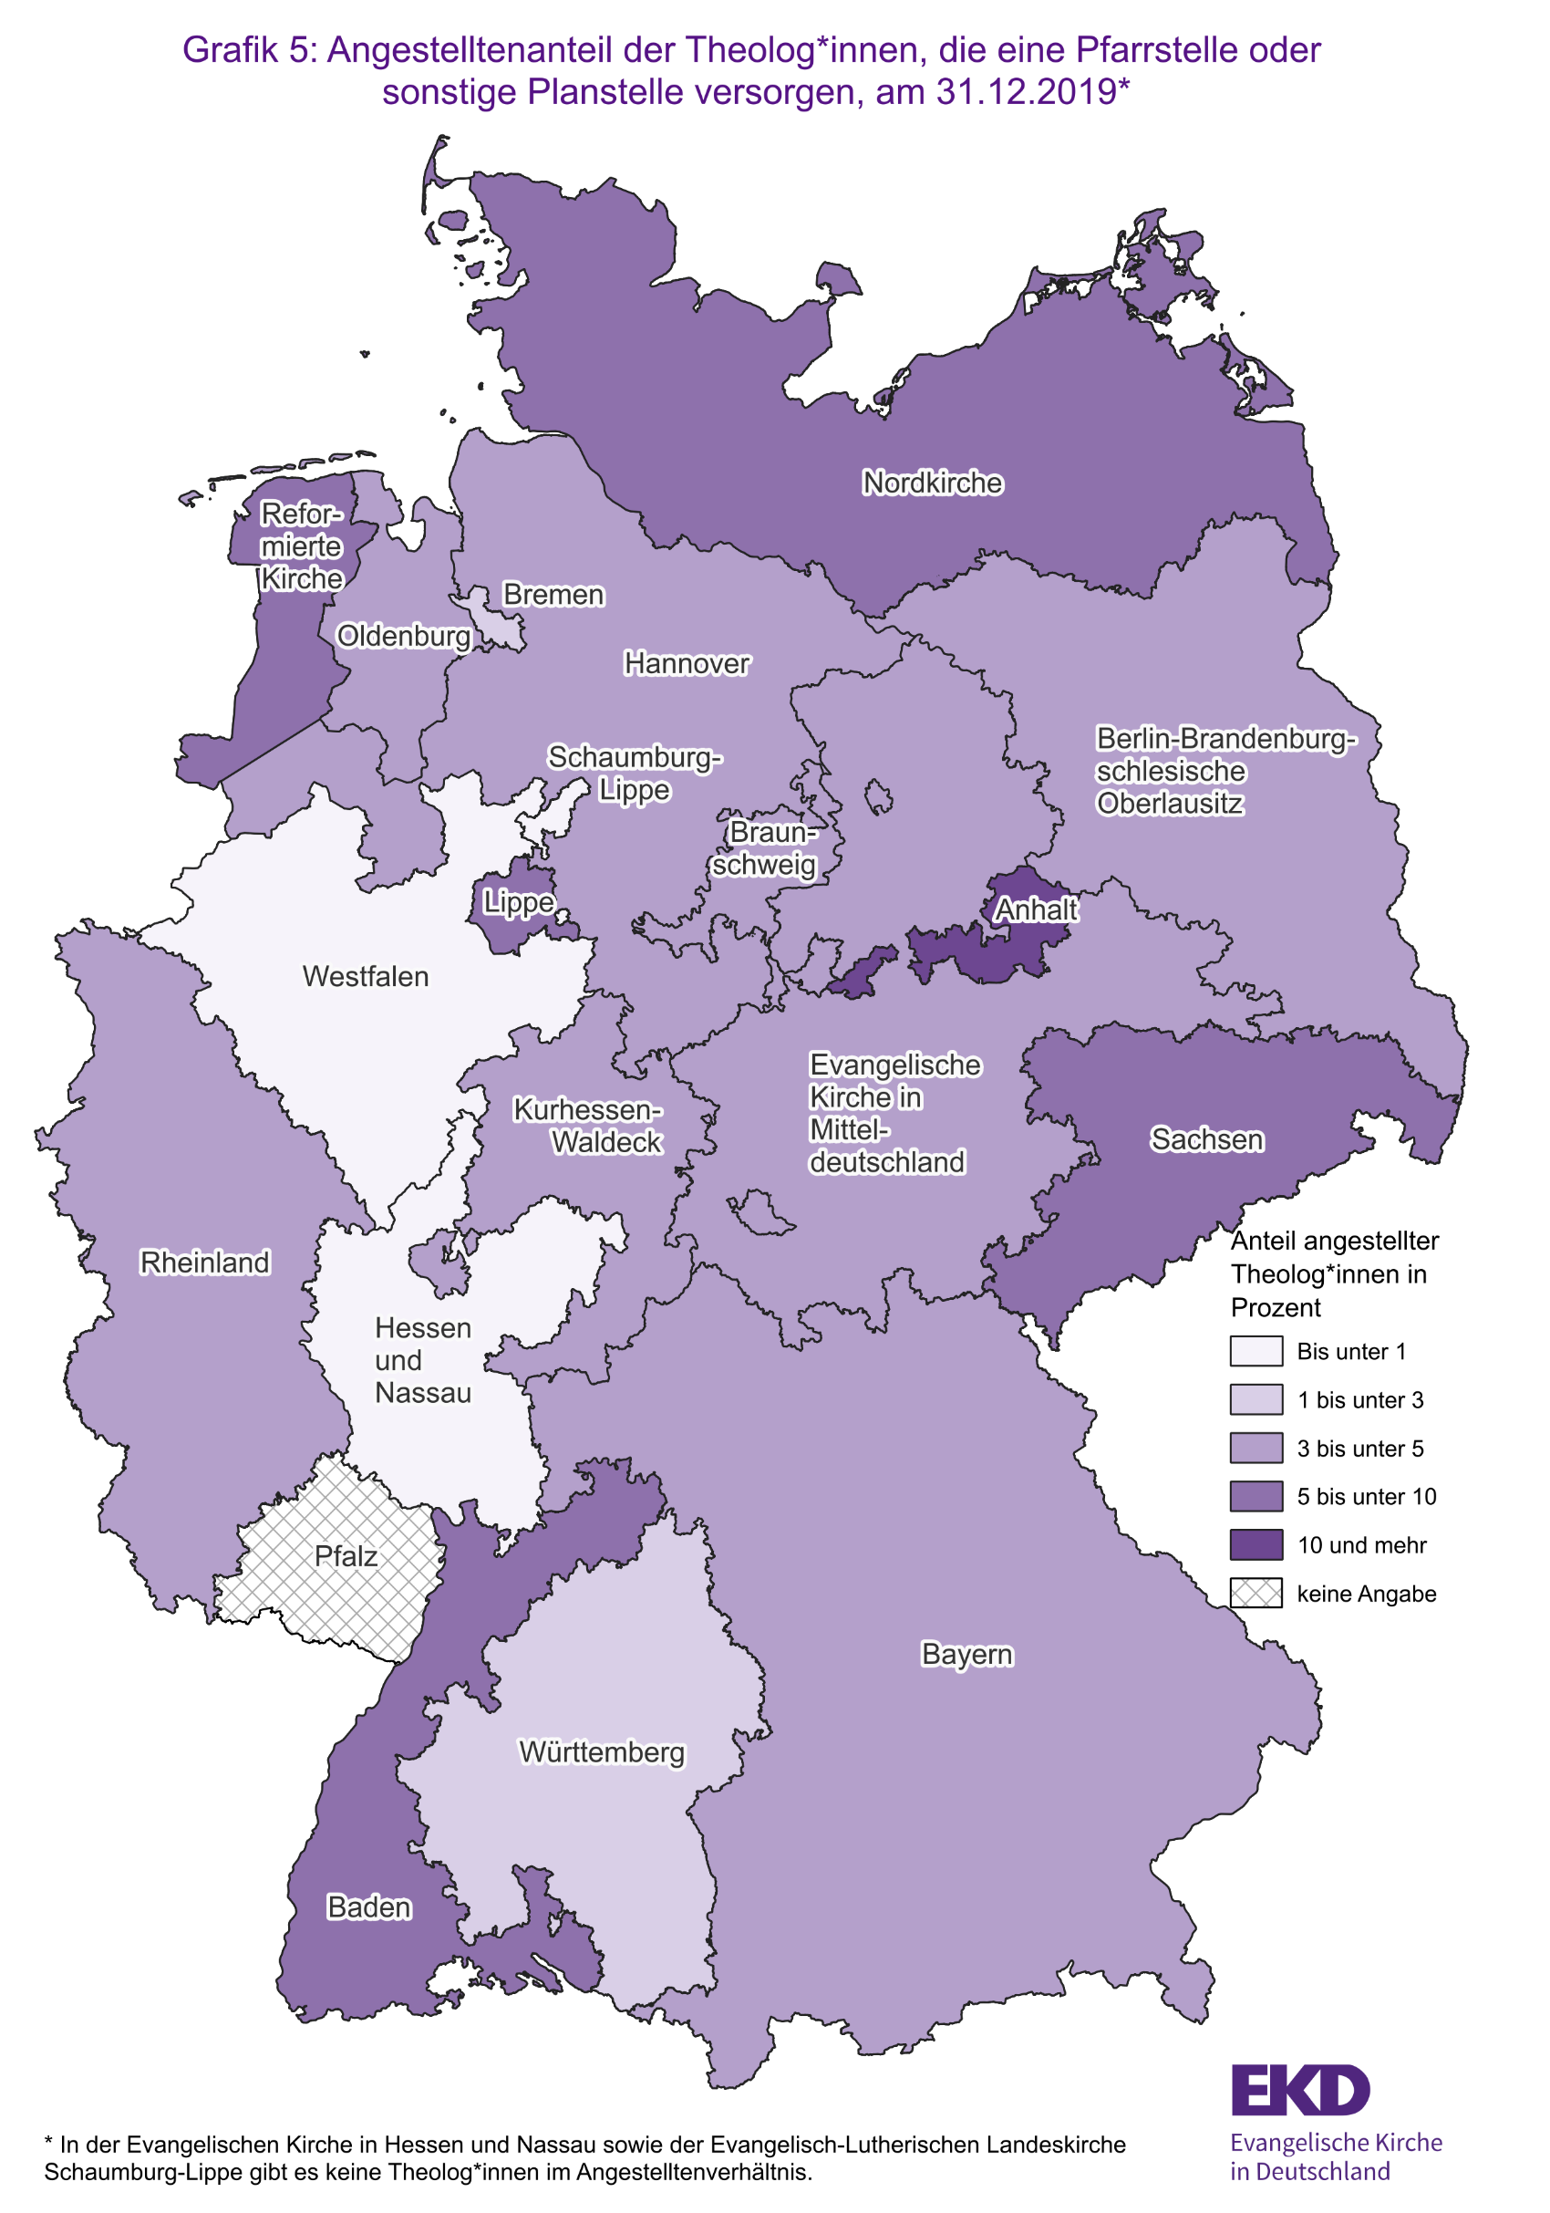
Zurück zum Inhaltsverzeichnis

Grafik 6
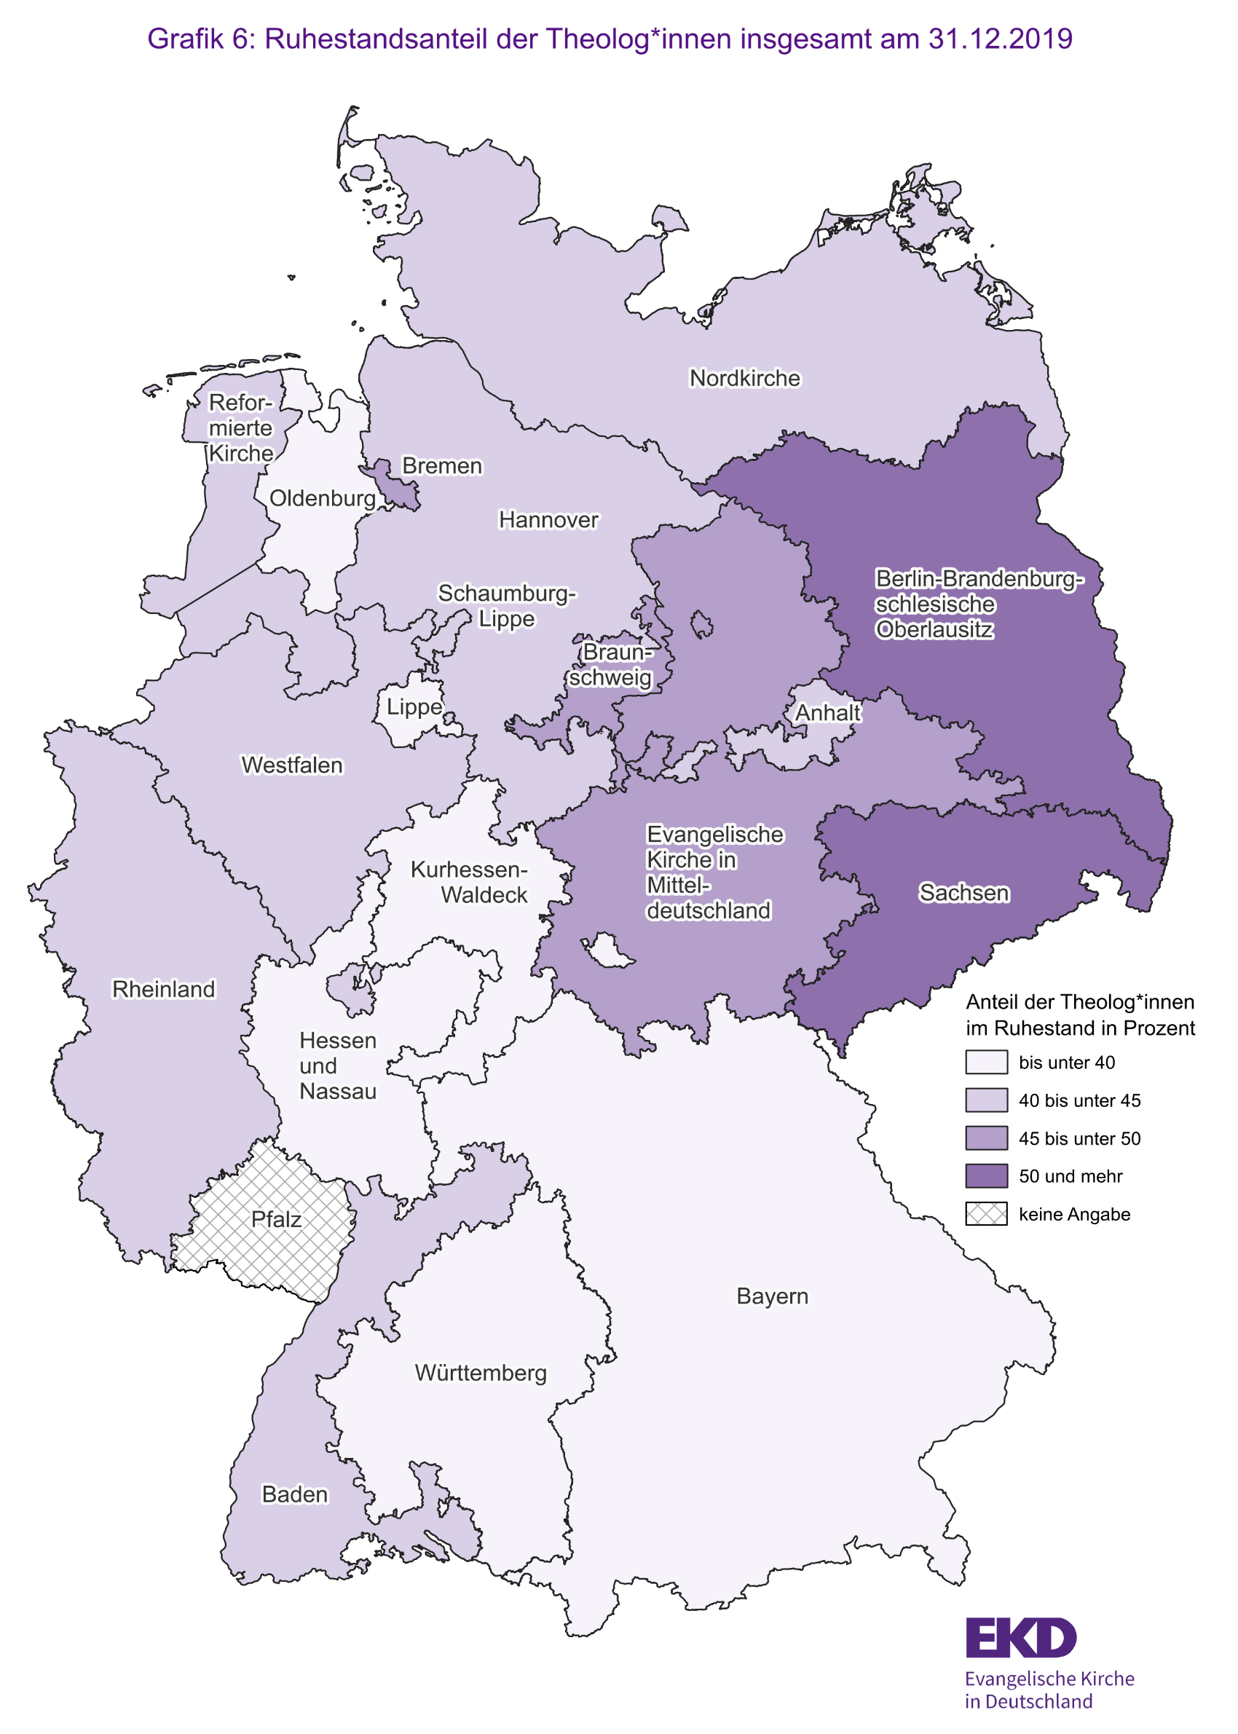
Zurück zum Inhaltsverzeichnis

Grafik 7
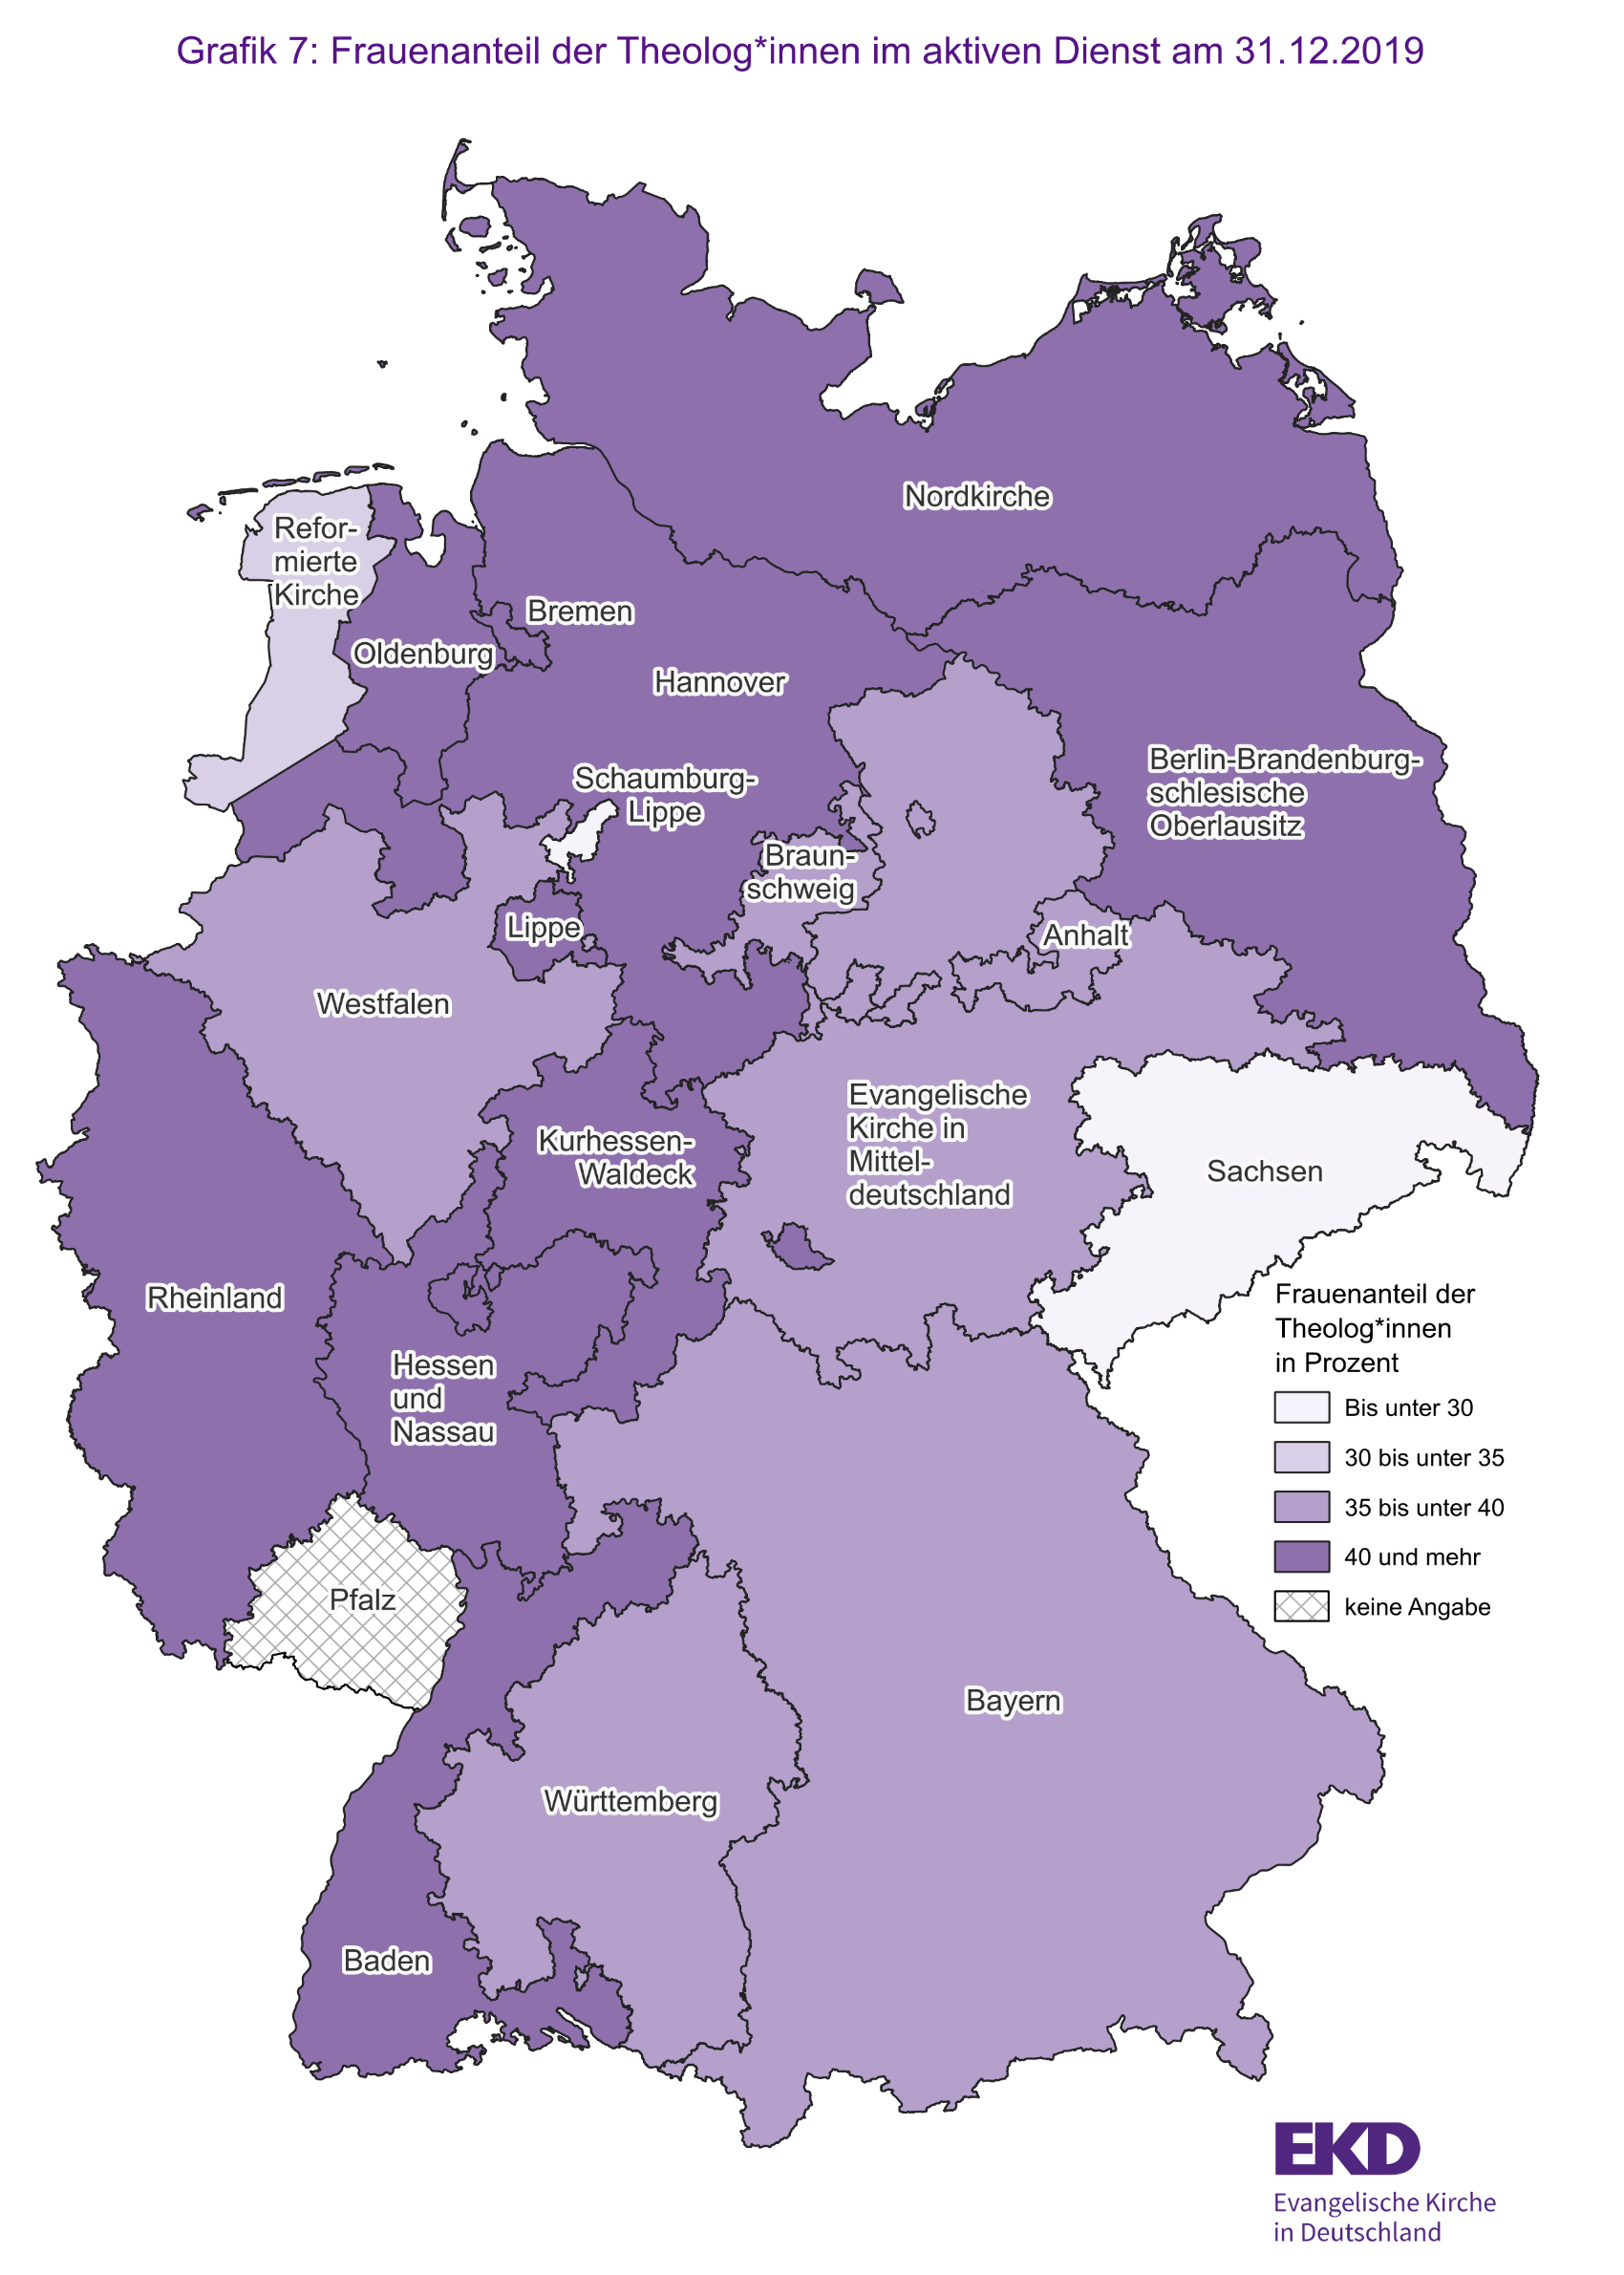
Zurück zum Inhaltsverzeichnis

Diagramme
Zurück zum Inhaltsverzeichnis
Diagramme

